DT014
MAPA DE LOS RESULTADOS DE LA ELECCIÓN DE DIPUTACIONES LOCALES POR EL PRINCIPIO DE MAYORÍA RELATIVA

DISTRITO ELECTORAL 14 |  |  |  |  |  |  |  |  |  | Resultados con base en los resultados de los cómputos distritales de los Consejos Electorales Distritales y las resoluciones de los cómputos jurisdiccionales.
VAXCAMPECHE | PT | PVEM | MOVIMIENTO CIUDADANO | MORENA | PES | RSP | FXM | CANDIDATOS/AS NO REGISTRADOS/AS | VOTOS NULOS | VOTACIÓN T. EMITIDA
3,070 | 350 | 10,010 | 6,019 | 43 | 30 | 25 | 28 | 7 | 916 | 20,498

PAN | PRI | PRD | PRI |  |  |  |  | GANADOR
289 | 61 |  | 1,008 | 786 | 8,216

LISTA NOMINAL |  | 36,016
SECCIONES |  | 35
CASILLAS |  | 70

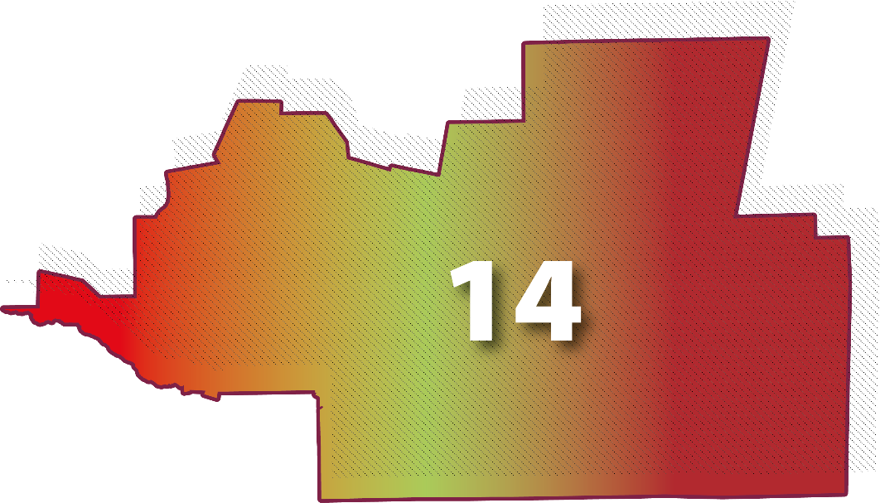
PARTICIPACIÓN CIUDADANA |  | 56.9136%
ABSTENCIONISMO |  | 43.0864%

